II D) 2
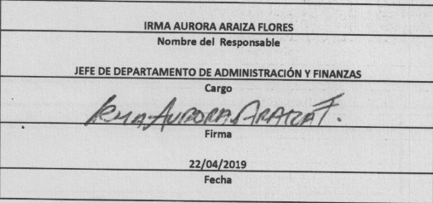
Formato: Movimientos de Plazas |  |  |  |  |  |  |  |  |  |  |  |  | ENTIDAD FEDERATIVA: Baja California
Fondo de Aportaciones para la Educación Tecnológica y de Adultos/Instituto Nacional para la Educación de los Adultos (FAETA/INEA) |  |  |  |  |  |  |  |  |  |  |  |  |  |  |  | 1er Trimestre 2019

RFC | CURP | Nombre | Origen Presupuestal de la plazas | Clave Presupuestal |  |  |  |  |  |  | Clave de nivel de puesto | Clave de nivel de sueldo | Zona Económica | Tipo de movimiento | Quincena Inicial | Quincena Final
 |  |  |  | Partida Presupuestal | Código de Pago | Clave de Unidad | Clave de Sub Unidad | Clave de Categoría | Horas Semana Mes | Número de Plaza

MOPC730225LF7 | MOPC730225HBCRRR08 | CARLOS ENRIQUE MORENO PEREZ | 1 | 83101 | 1 | 8 | 30 | CF01059 | 0 | 1 | 93 | 1B | C | 2 | 201901 | 201901
PAPM601231FMA | PAPM601231MDGRXN01 | MONICA PARDO PEÑA | 1 | 83101 | 1 | 8 | 30 | CF01059 | 0 | 1 | 93 | 1B | C | 1 | 201902 | 201902

Total Personas : | 2 |  |  |  |  |  |  |  | Total Plazas : | 2

